pokyny STS
Objednávkový formulář venkovní žaluzie - Pokyny

Zkratka 2 výrobku
zkratka | název | poznámka
STS | Samonosná žaluzie STS, Aluminium

Typ lamely
zkratka | název | poznámka
C80 | Cetta 80
C802 | Cetta 80, kolmá dolní lišta
C65 | Cetta 65
C652 | Cetta 65, kolmá dolní lišta
Z90 | Zetta 90
Z902 | Zetta 90, kolmá dolní lišta
Z70 | Zetta 70
Z702 | Zetta 70, kolmá dolní lišta
S90 | Setta 90
S902 | Setta 90, kolmá dolní lišta
S65 | Setta 65,
S652 | Setta 65, kolmá dolní lišta
C80F | Cetta 80 Flexi
C80F2 | Cetta 80 Flexi, kolmá dolní lišta
C60F | Cetta 60 Flexi
C60F2 | Cetta 60 Flexi, kolmá dolní lišta
C100F | Cetta 100 Flexi
C100F2 | Cetta 100 Flexi, kolmá dolní lišta

Lamela barva
zkratka | název | poznámka
1015 | Slonová kost
1019 | Šedobéžová
7016S | Antracitově šedá struktura
7016 | Antracitově šedá
7022 | Stínová šedá
7035 | Světle šedá
7038 | Achátově šedá
7039 | Křemenná šedá
7048 | Perleťově šedá
8014 | Hnědá
8019 | Šedohnědá
9005 | Černá
9006S | Stříbrná struktura
9006 | Stříbrná
9007 | Stříbrná
9010 | Bílá
9016 | Bílá
VSR 780 | Bronzová
YW359F | Černá metalíza
3004 | Purpurově červená | po konzultaci s OZ - jiný termín dodání
7021 | Černošedá | po konzultaci s OZ - jiný termín dodání
DB 702 | Perleťově světle šedá | po konzultaci s OZ - jiný termín dodání
DB 703 | Perleťově tmavě šedá | po konzultaci s OZ - jiný termín dodání
W210 | Zlatý dub | po konzultaci s OZ - jiný termín dodání
X | Jiná | po konzultaci s OZ - jiný termín dodání

Žebříček typ
zkratka | název | poznámka
BDUOSLIM | CENTR SLIM DUO VLOŽKY,BLACK | prostřih v ose lamely + vložka | BDUOSLIM - CENTR SLIM DUO VLOŽKY,BLACK | BDUO - CENTR,DUO,BLACK | BLTSLIMST - EXCENTR SLIM STANDARD,LT,BLACK
DUOSLIM | CENTR SLIM DUO VLOŽKY,GREY | prostřih v ose lamely + vložka | DUOSLIM - CENTR SLIM DUO VLOŽKY,GREY | DUO - CENTR,DUO,GREY | 0LTSLIMST - EXCENTR SLIM STANDARD,LT,GREY
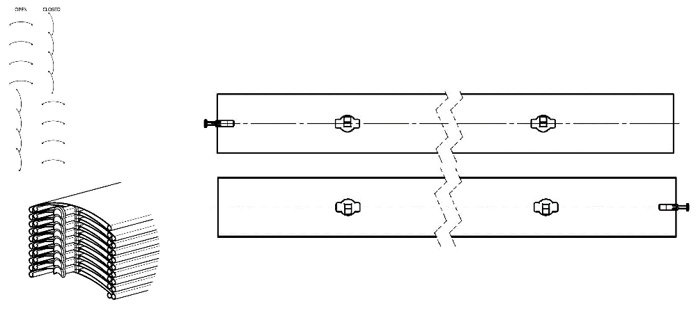
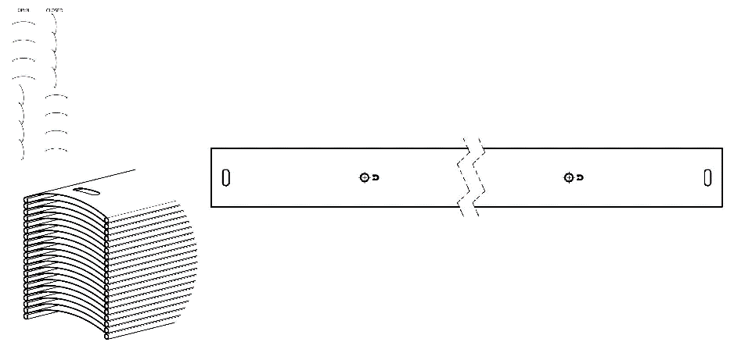
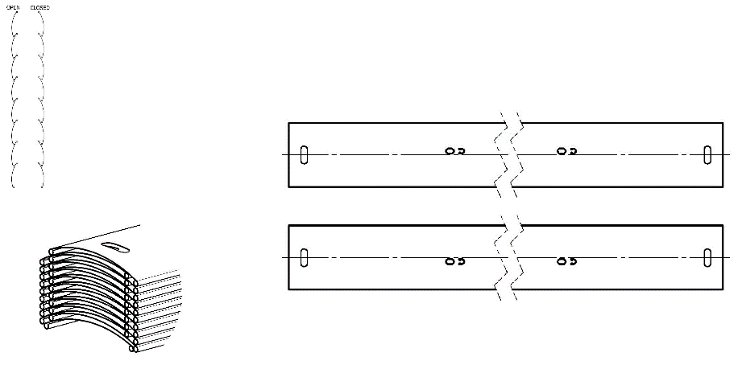
BSLIM | CENTR SLIM VLOŽKY,BLACK | prostřih v ose lamely + vložka
SLIM | CENTR SLIM VLOŽKY,GREY | prostřih v ose lamely + vložka
BLTSLIM | CENTR SLIM VLOŽKY,LT,BLACK | prostřih v ose lamely + vložka
0LTSLIM | CENTR SLIM VLOŽKY,LT,GREY | prostřih v ose lamely + vložka
BST | CENTR,BLACK | prostřih v ose lamely
BDUO | CENTR,DUO,BLACK | prostřih v ose lamely
DUO | CENTR,DUO,GREY | prostřih v ose lamely
ST | CENTR,GREY | prostřih v ose lamely
BLT | CENTR,LT,BLACK | prostřih v ose lamely
0LT | CENTR,LT,GREY | prostřih v ose lamely
BDUOSLIMST | EXCENTR SLIM DUO STANDARD,BLACK | prostřih mimo osu lamely, pouze pro Cetta 80
DUOSLIMST | EXCENTR SLIM DUO STANDARD,GREY | prostřih mimo osu lamely, pouze pro Cetta 80
BSLIMST | EXCENTR SLIM STANDARD,BLACK | prostřih mimo osu lamely, pouze pro Cetta 80
SLIMST | EXCENTR SLIM STANDARD,GREY | prostřih mimo osu lamely, pouze pro Cetta 80
BLTSLIMST | EXCENTR SLIM STANDARD,LT,BLACK | prostřih mimo osu lamely, pouze pro Cetta 80 | BSLIM - CENTR SLIM VLOŽKY,BLACK | BLT - CENTR,LT,BLACK | BSLIMST - EXCENTR SLIM STANDARD,BLACK
0LTSLIMST | EXCENTR SLIM STANDARD,LT,GREY | prostřih mimo osu lamely, pouze pro Cetta 80 | SLIM - CENTR SLIM VLOŽKY,GERY | 0LT - CENTR,LT,GREY | SLIMST - EXCENTR SLIM STANDARD,GREY
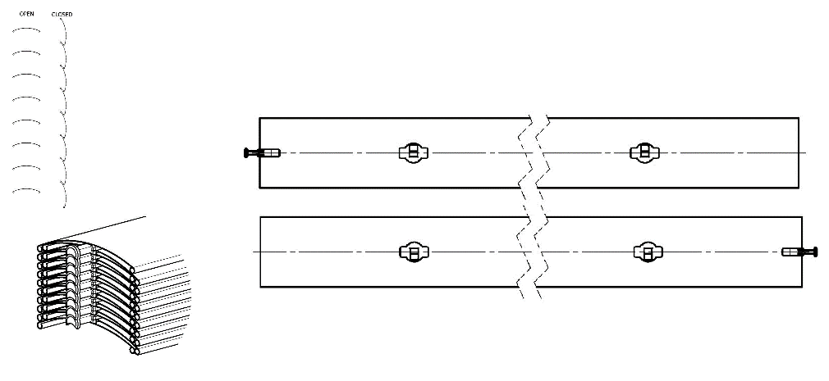
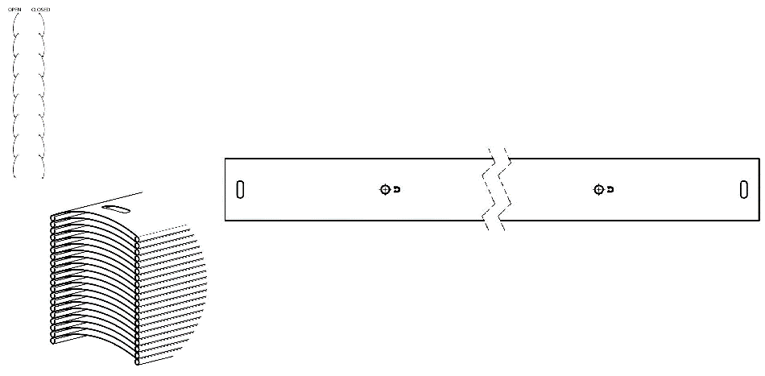
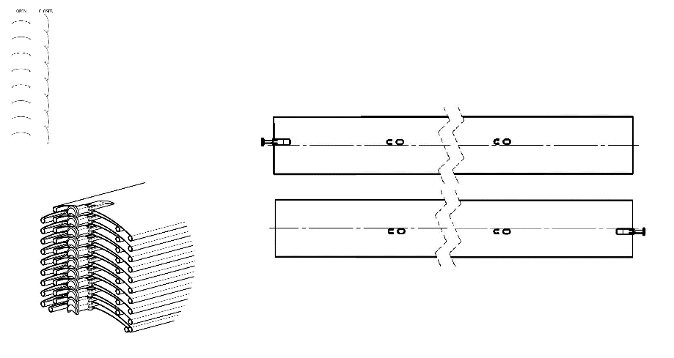
Žaluzie spřažené pořadí
zkratka | název | poznámka
0 | 1/1 není spřažená žaluzie
1/2 | 1. spřažená ze 2
2/2 | 2. spřažená ze 2

Ovládání umístění
zkratka | název | poznámka
S | střed
L | vlevo
P | vpravo
0 | BEZ (pro spřažené výrobky)
 |  |  | BST - CENTR,BLACK | BDUOSLIMST - EXCENTR SLIM DUO STANDARD,BLACK
Ovládání typ |  |  | ST - CENTR,GREY | DUOSLIMST - EXCENTR SLIM DUO STANDARD,GREY
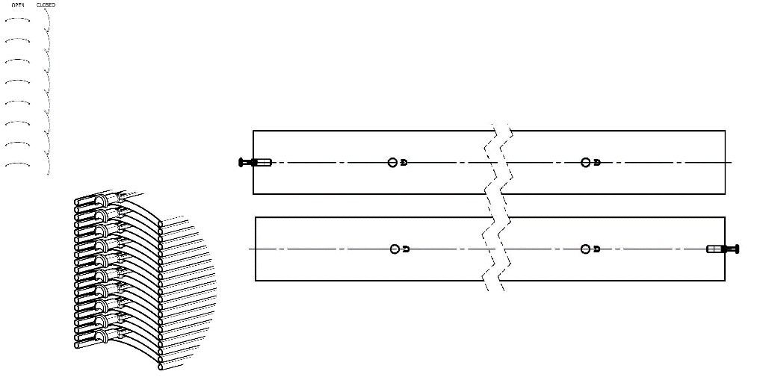
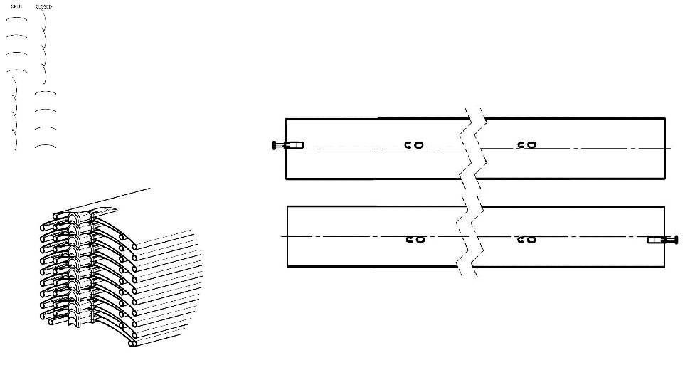
zkratka | název | poznámka
G | MOTOR Geiger (automaticky)
S | MOTOR Somfy WT (automaticky)
S2 | MOTOR Somfy iO (automaticky)
S3 | MOTOR Somfy WT protect (automaticky)
GAIR | MOTOR Geiger AIR (automaticky)
M6 | MOTOR Somfy WT 6 Nm do 10 m2
M10 | MOTOR Somfy WT 10 Nm do 16 m2
G3 | MOTOR Geiger 3 Nm do 7 m2
G6 | MOTOR Geiger 6 Nm do 13 m2
G10 | MOTOR Geiger 10 Nm do 21 m2
G6AIR | MOTOR Geiger AIR 6 Nm do 7m2
G10AIR | MOTOR Geiger AIR 10 Nm do 13m2
G20AIR | MOTOR Geiger AIR 20 Nm do 21m2
IO6/J4S | MOTOR Somfy J4S IO PROTECT 6 Nm do 10 m2
IO10/J4S | MOTOR Somfy J4S IO PROTECT 10 Nm do 16 m2
A6 | MOTOR Isotra Basic 6 Nm do 10m2
A10 | MOTOR Isotra Basic 10 Nm do 16m2
A6r | MOTOR Isotra Basic 6Nm<10m2 s přijímačem
A10r | MOTOR Isotra Basic 10Nm<16m2 s přijímačem
E5 | MOTOR Elero 6 Nm do 10m2
E9 | MOTOR Elero 9 Nm do 16m2
EAKKU04 | MOTOR Elero AKKU Notraff 4Nm<8m2 (12V)
EAKKU10 | MOTOR Elero AKKU Notraff 10Nm<16m2 (12V)
ESOL | MOTOR Elero AKKU Solar 4Nm<8m2 (12V)
ENHK_L | MOTOR Elero NHK-levý 9 Nm do 9m2
ENHK_P | MOTOR Elero NHK-pravý 9 Nm do 9m2
J6 | MOTOR Somfy HTM 6 Nm do 10m2
J10 | MOTOR Somfy HTM 10 Nm do 16m2
M6P | MOTOR Somfy WT Protect 6 Nm do 10m2
M10P | MOTOR Somfy WT Protect 10 Nm do 16m2
0M | BEZ motoru, ale za příplatek
0 | BEZ nebude vyb.ovl. (pro spřažené žal.)

Horní profil (box) materiál
zkratka | název | poznámka
Al | profil 58x60mm, mat.Al

Profil horní barva
zkratka | název | poznámka
1013 | RAL žlutá ( ústřicová ) 1013
1015 | RAL žlutá (slonová kost) 1015
1019 | RAL žlutá (šedožlutá) 1019
3004 | RAL červená ( speciál k lamele 3004 )
3005 | RAL červená ( vínová ) 3005
6009 | RAL zelená ( jedlová ) 6009
7015 | RAL šedá břidlicová 7015
7016 | RAL šedá ( antracit ) 7016
7016M | RAL šedá (antracit) matná 7016
7016S | RAL šedá ( antracit )7016 struktura
7021 | RAL šedá (černošedá) 7021
7022 | RAL šedá umbra 7022
7024 | RAL šedá (grafitová) 7024
7035 | RAL šedá ( světlešedá ) 7035
7037 | RAL šedá (prachová)
7038 | RAL šedá ( achátová ) 7038
7039 | RAL šedá ( krystalová ) 7039
7040 | RAL šedá ( okenní ) 7040
7044 | RAL šedá ( hedvábná ) 7044
7048 | RAL perleť ( šedá myš ) 7048
8012 | RAL hnědá ( červenohnědá ) 8012
8014 | RAL hnědá ( sépiová ) 8014
8014M | RAL hnědá (sépiová) matná 8014
8014S | RAL hnědá (sépiová) strukturovaná
8019 | RAL hnědá ( šedohnědá ) 8019
9003RAL | RAL bílá ( signální ) 9003
9004 | RAL černá ( signální ) 9004
9005 | RAL černá ( tmavočerná ) 9005
9005M | RAL černá (tmavočerná) matná 9005
9005S | RAL černá (tmavočerná) struktura 9005
9006RAL | RAL stříbrná 9006
9006M | RAL stříbrná matná 9006
9006S | RAL stříbrná 9006 (struktura)
9007 | RAL šedá ( šedý hliník ) 9007
9007M | RAL šedá ( šedý hliník ) matná 9007
9007S | RAL šedá (šedý hliník) struktura 9007
9010 | RAL bílá 9010
9010M | RAL bílá matná 9010
9010S | RAL bílá strukturovaná 9010
9016 | RAL bílá ( dopravní ) 9016
9016S | RAL bílá ( dopravní ) strukturovaná 9016
9016M | RAL bílá (dopravní) matná 9016
DB702 | RAL šedá ( speciál k lamele DB702 )
DB703 | RAL šedá ( tmavě perlová ) DB 703
YW359F | RAL černá matelíza YW359F
VSR780 | RAL VSR780
ISD110 | Isotra systém DECORAL hladký ISD110 | Max.šířka Decoral je 4m.
ISD120 | Isotra systém DECORAL hladký ISD120 | Max.šířka Decoral je 4m.
ISD130 | Isotra systém DECORAL hladký ISD130 | Max.šířka Decoral je 4m.
ISD140 | Isotra systém DECORAL hladký ISD140 | Max.šířka Decoral je 4m.
ISD150 | Isotra systém DECORAL hladký ISD150 | Max.šířka Decoral je 4m.
ISD152 | Isotra systém DECORAL hladký ISD152 | Max.šířka Decoral je 4m.
ISD154 | Isotra systém DECORAL hladký ISD154 | Max.šířka Decoral je 4m.
ISD160 | Isotra systém DECORAL hladký ISD160 | Max.šířka Decoral je 4m.
ISD200 | Isotra systém DECORAL struktura ISD200 | Max.šířka Decoral je 4m.
ISD210 | Isotra systém DECORAL struktura ISD210 | Max.šířka Decoral je 4m.
ISD212 | Isotra systém DECORAL struktura ISD212 | Max.šířka Decoral je 4m.
ISD214 | Isotra systém DECORAL struktura ISD214 | Max.šířka Decoral je 4m.
ISD220 | Isotra systém DECORAL struktura ISD220 | Max.šířka Decoral je 4m.
ISD222 | Isotra systém DECORAL struktura ISD222 | Max.šířka Decoral je 4m.
ISD230 | Isotra systém DECORAL struktura ISD230 | Max.šířka Decoral je 4m.
ISD310 | Isotra systém DECORAL lesk ISD310 | Max.šířka Decoral je 4m.
ISD500 | Isotra systém DECORAL hladký ISD500 | Max.šířka Decoral je 4m.
ISD510 | Isotra systém DECORAL hladký ISD510 | Max.šířka Decoral je 4m.
ISD600 | Isotra systém DECORAL struktura ISD600 | Max.šířka Decoral je 4m.
ISD610 | Isotra systém DECORAL struktura ISD610 | Max.šířka Decoral je 4m.
ISD620 | Isotra systém DECORAL struktura ISD620 | Max.šířka Decoral je 4m.
ISD630 | Isotra systém DECORAL struktura ISD630 | Max.šířka Decoral je 4m.
ISD640 | Isotra systém DECORAL struktura ISD640 | Max.šířka Decoral je 4m.
ISD700 | Isotra systém DECORAL osobitý ISD700 | Max.šířka Decoral je 4m.
Xisd | JINÝ ISD (po konzultaci s OZ - termín) | Max.šířka Decoral je 4m.
X | Jiná (do poznámky RAL)
0 | není lak (pro surovou Al horní lištu)

Profil spodní barva
zkratka | název | poznámka
E | elox | standard
1013 | RAL žlutá ( ústřicová ) 1013
1015 | RAL žlutá (slonová kost) 1015
1019 | RAL žlutá (šedožlutá) 1019
3004 | RAL červená ( speciál k lamele 3004 )
3005 | RAL červená ( vínová ) 3005
6009 | RAL zelená ( jedlová ) 6009
7015 | RAL šedá břidlicová 7015
7016 | RAL šedá ( antracit ) 7016
7016M | RAL šedá (antracit) matná 7016
7016S | RAL šedá ( antracit )7016 struktura
7021 | RAL šedá (černošedá) 7021
7022 | RAL šedá umbra 7022
7024 | RAL šedá (grafitová) 7024
7035 | RAL šedá ( světlešedá ) 7035
7037 | RAL šedá (prachová)
7038 | RAL šedá ( achátová ) 7038
7039 | RAL šedá ( krystalová ) 7039
7040 | RAL šedá ( okenní ) 7040
7044 | RAL šedá ( hedvábná ) 7044
7048 | RAL perleť ( šedá myš ) 7048
8012 | RAL hnědá ( červenohnědá ) 8012
8014 | RAL hnědá ( sépiová ) 8014
8014M | RAL hnědá (sépiová) matná 8014
8014S | RAL hnědá (sépiová) strukturovaná
8019 | RAL hnědá ( šedohnědá ) 8019
9003RAL | RAL bílá ( signální ) 9003
9004 | RAL černá ( signální ) 9004
9005 | RAL černá ( tmavočerná ) 9005
9005M | RAL černá (tmavočerná) matná 9005
9005S | RAL černá (tmavočerná) struktura 9005
9006RAL | RAL stříbrná 9006
9006M | RAL stříbrná matná 9006
9006S | RAL stříbrná 9006 (struktura)
9007 | RAL šedá ( šedý hliník ) 9007
9007M | RAL šedá ( šedý hliník ) matná 9007
9007S | RAL šedá (šedý hliník) struktura 9007
9010 | RAL bílá 9010
9010M | RAL bílá matná 9010
9010S | RAL bílá strukturovaná 9010
9016 | RAL bílá ( dopravní ) 9016
9016S | RAL bílá ( dopravní ) strukturovaná 9016
9016M | RAL bílá (dopravní) matná 9016
DB702 | RAL šedá ( speciál k lamele DB702 )
DB703 | RAL šedá ( tmavě perlová ) DB 703
YW359F | RAL černá matelíza YW359F
VSR780 | RAL VSR780
ISD110 | Isotra systém DECORAL hladký ISD110 | Max.šířka Decoral je 4m.
ISD120 | Isotra systém DECORAL hladký ISD120 | Max.šířka Decoral je 4m.
ISD130 | Isotra systém DECORAL hladký ISD130 | Max.šířka Decoral je 4m.
ISD140 | Isotra systém DECORAL hladký ISD140 | Max.šířka Decoral je 4m.
ISD150 | Isotra systém DECORAL hladký ISD150 | Max.šířka Decoral je 4m.
ISD152 | Isotra systém DECORAL hladký ISD152 | Max.šířka Decoral je 4m.
ISD154 | Isotra systém DECORAL hladký ISD154 | Max.šířka Decoral je 4m.
ISD160 | Isotra systém DECORAL hladký ISD160 | Max.šířka Decoral je 4m.
ISD200 | Isotra systém DECORAL struktura ISD200 | Max.šířka Decoral je 4m.
ISD210 | Isotra systém DECORAL struktura ISD210 | Max.šířka Decoral je 4m.
ISD212 | Isotra systém DECORAL struktura ISD212 | Max.šířka Decoral je 4m.
ISD214 | Isotra systém DECORAL struktura ISD214 | Max.šířka Decoral je 4m.
ISD220 | Isotra systém DECORAL struktura ISD220 | Max.šířka Decoral je 4m.
ISD222 | Isotra systém DECORAL struktura ISD222 | Max.šířka Decoral je 4m.
ISD230 | Isotra systém DECORAL struktura ISD230 | Max.šířka Decoral je 4m.
ISD310 | Isotra systém DECORAL lesk ISD310 | Max.šířka Decoral je 4m.
ISD500 | Isotra systém DECORAL hladký ISD500 | Max.šířka Decoral je 4m.
ISD510 | Isotra systém DECORAL hladký ISD510 | Max.šířka Decoral je 4m.
ISD600 | Isotra systém DECORAL struktura ISD600 | Max.šířka Decoral je 4m.
ISD610 | Isotra systém DECORAL struktura ISD610 | Max.šířka Decoral je 4m.
ISD620 | Isotra systém DECORAL struktura ISD620 | Max.šířka Decoral je 4m.
ISD630 | Isotra systém DECORAL struktura ISD630 | Max.šířka Decoral je 4m.
ISD640 | Isotra systém DECORAL struktura ISD640 | Max.šířka Decoral je 4m.
ISD700 | Isotra systém DECORAL osobitý ISD700 | Max.šířka Decoral je 4m.
Xisd | JINÝ ISD (po konzultaci s OZ - termín) | Max.šířka Decoral je 4m.
X | Jiná (do poznámky RAL)

Vedení Typ
zkratka | název | poznámka
VL | 1. Plastová vodítka
VK | 2. Kovová vodítka

Vedení vlevo/vpravo
zkratka | název | poznámka
1D | Lišta vodící STS P016/1 (-25)
1Dvr | Lišta vodící STS P016/1 vrtaná (-25) | bez držáků vedení
1DD | Lišta vodící STS dvojitá P016/2 (-25)
1D3G | LV STS P016/3 + vložka šedá (-25)
1D3B | LV STS P016/3 + vložka černá (-25)
1D3Gvr | LV STS P016/3 vrt. + vložka šedá (-25) | bez držáků vedení
1D3Bvr | LV STS P016/3 vrt. + vložka černá (-25) | bez držáků vedení
0 | nedodaná VL, ale odpočet lamel (-25) | bez držáků vedení

Vedení vlevo/vpravo barva
 | název | poznámka
E | elox | varianta není možná pro VL dvojitou P016/2
1013 | RAL žlutá ( ústřicová ) 1013
1015 | RAL žlutá (slonová kost) 1015
1019 | RAL žlutá (šedožlutá) 1019
3004 | RAL červená ( speciál k lamele 3004 )
3005 | RAL červená ( vínová ) 3005
6009 | RAL zelená ( jedlová ) 6009
7015 | RAL šedá břidlicová 7015
7016 | RAL šedá ( antracit ) 7016
7016M | RAL šedá (antracit) matná 7016
7016S | RAL šedá ( antracit )7016 struktura
7021 | RAL šedá (černošedá) 7021
7022 | RAL šedá umbra 7022
7024 | RAL šedá (grafitová) 7024
7035 | RAL šedá ( světlešedá ) 7035
7037 | RAL šedá (prachová)
7038 | RAL šedá ( achátová ) 7038
7039 | RAL šedá ( krystalová ) 7039
7040 | RAL šedá ( okenní ) 7040
7044 | RAL šedá ( hedvábná ) 7044
7048 | RAL perleť ( šedá myš ) 7048
8012 | RAL hnědá ( červenohnědá ) 8012
8014 | RAL hnědá ( sépiová ) 8014
8014M | RAL hnědá (sépiová) matná 8014
8014S | RAL hnědá (sépiová) strukturovaná
8019 | RAL hnědá ( šedohnědá ) 8019
9003RAL | RAL bílá ( signální ) 9003
9004 | RAL černá ( signální ) 9004
9005 | RAL černá ( tmavočerná ) 9005
9005M | RAL černá (tmavočerná) matná 9005
9005S | RAL černá (tmavočerná) struktura 9005
9006RAL | RAL stříbrná 9006
9006M | RAL stříbrná matná 9006
9006S | RAL stříbrná 9006 (struktura)
9007 | RAL šedá ( šedý hliník ) 9007
9007M | RAL šedá ( šedý hliník ) matná 9007
9007S | RAL šedá (šedý hliník) struktura 9007
9010 | RAL bílá 9010
9010M | RAL bílá matná 9010
9010S | RAL bílá strukturovaná 9010
9016 | RAL bílá ( dopravní ) 9016
9016S | RAL bílá ( dopravní ) strukturovaná 9016
9016M | RAL bílá (dopravní) matná 9016
DB702 | RAL šedá ( speciál k lamele DB702 )
DB703 | RAL šedá ( tmavě perlová ) DB 703
YW359F | RAL černá matelíza YW359F
VSR780 | RAL VSR780
ISD110 | Isotra systém DECORAL hladký ISD110 | Max.šířka Decoral je 4m.
ISD120 | Isotra systém DECORAL hladký ISD120 | Max.šířka Decoral je 4m.
ISD130 | Isotra systém DECORAL hladký ISD130 | Max.šířka Decoral je 4m.
ISD140 | Isotra systém DECORAL hladký ISD140 | Max.šířka Decoral je 4m.
ISD150 | Isotra systém DECORAL hladký ISD150 | Max.šířka Decoral je 4m.
ISD152 | Isotra systém DECORAL hladký ISD152 | Max.šířka Decoral je 4m.
ISD154 | Isotra systém DECORAL hladký ISD154 | Max.šířka Decoral je 4m.
ISD160 | Isotra systém DECORAL hladký ISD160 | Max.šířka Decoral je 4m.
ISD200 | Isotra systém DECORAL struktura ISD200 | Max.šířka Decoral je 4m.
ISD210 | Isotra systém DECORAL struktura ISD210 | Max.šířka Decoral je 4m.
ISD212 | Isotra systém DECORAL struktura ISD212 | Max.šířka Decoral je 4m.
ISD214 | Isotra systém DECORAL struktura ISD214 | Max.šířka Decoral je 4m.
ISD220 | Isotra systém DECORAL struktura ISD220 | Max.šířka Decoral je 4m.
ISD222 | Isotra systém DECORAL struktura ISD222 | Max.šířka Decoral je 4m.
ISD230 | Isotra systém DECORAL struktura ISD230 | Max.šířka Decoral je 4m.
ISD310 | Isotra systém DECORAL lesk ISD310 | Max.šířka Decoral je 4m.
ISD500 | Isotra systém DECORAL hladký ISD500 | Max.šířka Decoral je 4m.
ISD510 | Isotra systém DECORAL hladký ISD510 | Max.šířka Decoral je 4m.
ISD600 | Isotra systém DECORAL struktura ISD600 | Max.šířka Decoral je 4m.
ISD610 | Isotra systém DECORAL struktura ISD610 | Max.šířka Decoral je 4m.
ISD620 | Isotra systém DECORAL struktura ISD620 | Max.šířka Decoral je 4m.
ISD630 | Isotra systém DECORAL struktura ISD630 | Max.šířka Decoral je 4m.
ISD640 | Isotra systém DECORAL struktura ISD640 | Max.šířka Decoral je 4m.
ISD700 | Isotra systém DECORAL osobitý ISD700 | Max.šířka Decoral je 4m.
Xisd | JINÝ ISD (po konzultaci s OZ - termín) | Max.šířka Decoral je 4m.
X | Jiná (do poznámky RAL)
0 | není lak (pro surovou Al horní lištu)

Vedení vlevo/vpravo - držák typ
zkratka | název | poznámka
P021/5 | 06. Držák VL 056-080mm [P021/5] TEL.STS
P021/6 | 07. Držák VL 081-125mm [P021/6] TEL.STS
P021/17 | 71. Držák vodící lišty STS - 80 mm
P021/18 | 72. Držák vodící lišty STS - 85 mm
P021/19 | 73. Držák vodící lišty STS - 90 mm
P021/20 | 74. Držák vodící lišty STS - 95 mm
P021/21 | 75. Držák vodící lišty STS - 100 mm
P021/22 | 76. Držák vodící lišty STS - 105 mm
P021/23 | 77. Držák vodící lišty STS - 110 mm
P021/24 | 78. Držák vodící lišty STS - 115 mm
P021/25 | 79. Držák vodící lišty STS - 120 mm
P021/26 | 80. Držák vodící lišty STS - 125 mm
P021/27 | 81. Držák vodící lišty STS - 130 mm
P021/28 | 82. Držák vodící lišty STS - 135 mm
P021/29 | 83. Držák vodící lišty STS - 140 mm
P021/30 | 84. Držák vodící lišty STS - 145 mm
P021/31 | 85. Držák vodící lišty STS - 150 mm
P021/32 | 86. Držák vodící lišty STS - 155 mm
P021/33 | 87. Držák vodící lišty STS - 160 mm
P021/34 | 88. Držák vodící lišty STS - 165 mm
P021/35 | 89. Držák vodící lišty STS - 170 mm
P021/36 | 90. Držák vodící lišty STS - 175 mm
P021/37 | 91. Držák vodící lišty STS - 180 mm
P021/38 | 92. Držák vodící lišty STS - 185 mm
P021/39 | 93. Držák vodící lišty STS - 190 mm
P021/40 | 94. Držák vodící lišty STS - 195 mm
P021/41 | 95. Držák vodící lišty STS - 200 mm
P021/42 | 96. Držák vodící lišty STS - 205 mm
P021/43 | 97. Držák vodící lišty STS - 210 mm
P021/44 | 98. Držák vodící lišty STS - 215 mm
P021/45 | 99. Držák vodící lišty STS - 220 mm
P021/46 | 100. Držák vodící lišty STS - 225 mm
P021/47 | 101. Držák vodící lišty STS - 230 mm
0 | Bez držáků vedení

Vedení vlevo/vpravo - držák barva
zkratka | název | poznámka
E | elox
1013 | RAL žlutá ( ústřicová ) 1013
1015 | RAL žlutá (slonová kost) 1015
1019 | RAL žlutá (šedožlutá) 1019
3004 | RAL červená ( speciál k lamele 3004 )
3005 | RAL červená ( vínová ) 3005
6009 | RAL zelená ( jedlová ) 6009
7015 | RAL šedá břidlicová 7015
7016 | RAL šedá ( antracit ) 7016
7016M | RAL šedá (antracit) matná 7016
7016S | RAL šedá ( antracit )7016 struktura
7021 | RAL šedá (černošedá) 7021
7022 | RAL šedá umbra 7022
7024 | RAL šedá (grafitová) 7024
7035 | RAL šedá ( světlešedá ) 7035
7037 | RAL šedá (prachová)
7038 | RAL šedá ( achátová ) 7038
7039 | RAL šedá ( krystalová ) 7039
7040 | RAL šedá ( okenní ) 7040
7044 | RAL šedá ( hedvábná ) 7044
7048 | RAL perleť ( šedá myš ) 7048
8012 | RAL hnědá ( červenohnědá ) 8012
8014 | RAL hnědá ( sépiová ) 8014
8014M | RAL hnědá (sépiová) matná 8014
8014S | RAL hnědá (sépiová) strukturovaná
8019 | RAL hnědá ( šedohnědá ) 8019
9003RAL | RAL bílá ( signální ) 9003
9004 | RAL černá ( signální ) 9004
9005 | RAL černá ( tmavočerná ) 9005
9005M | RAL černá (tmavočerná) matná 9005
9005S | RAL černá (tmavočerná) struktura 9005
9006RAL | RAL stříbrná 9006
9006M | RAL stříbrná matná 9006
9006S | RAL stříbrná 9006 (struktura)
9007 | RAL šedá ( šedý hliník ) 9007
9007M | RAL šedá ( šedý hliník ) matná 9007
9007S | RAL šedá (šedý hliník) struktura 9007
9010 | RAL bílá 9010
9010M | RAL bílá matná 9010
9010S | RAL bílá strukturovaná 9010
9016 | RAL bílá ( dopravní ) 9016
9016S | RAL bílá ( dopravní ) strukturovaná 9016
9016M | RAL bílá (dopravní) matná 9016
DB702 | RAL šedá ( speciál k lamele DB702 )
DB703 | RAL šedá ( tmavě perlová ) DB 703
YW359F | RAL černá matelíza YW359F
VSR780 | RAL VSR780
ISD110 | Isotra systém DECORAL hladký ISD110 | Max.šířka Decoral je 4m.
ISD120 | Isotra systém DECORAL hladký ISD120 | Max.šířka Decoral je 4m.
ISD130 | Isotra systém DECORAL hladký ISD130 | Max.šířka Decoral je 4m.
ISD140 | Isotra systém DECORAL hladký ISD140 | Max.šířka Decoral je 4m.
ISD150 | Isotra systém DECORAL hladký ISD150 | Max.šířka Decoral je 4m.
ISD152 | Isotra systém DECORAL hladký ISD152 | Max.šířka Decoral je 4m.
ISD154 | Isotra systém DECORAL hladký ISD154 | Max.šířka Decoral je 4m.
ISD160 | Isotra systém DECORAL hladký ISD160 | Max.šířka Decoral je 4m.
ISD200 | Isotra systém DECORAL struktura ISD200 | Max.šířka Decoral je 4m.
ISD210 | Isotra systém DECORAL struktura ISD210 | Max.šířka Decoral je 4m.
ISD212 | Isotra systém DECORAL struktura ISD212 | Max.šířka Decoral je 4m.
ISD214 | Isotra systém DECORAL struktura ISD214 | Max.šířka Decoral je 4m.
ISD220 | Isotra systém DECORAL struktura ISD220 | Max.šířka Decoral je 4m.
ISD222 | Isotra systém DECORAL struktura ISD222 | Max.šířka Decoral je 4m.
ISD230 | Isotra systém DECORAL struktura ISD230 | Max.šířka Decoral je 4m.
ISD310 | Isotra systém DECORAL lesk ISD310 | Max.šířka Decoral je 4m.
ISD500 | Isotra systém DECORAL hladký ISD500 | Max.šířka Decoral je 4m.
ISD510 | Isotra systém DECORAL hladký ISD510 | Max.šířka Decoral je 4m.
ISD600 | Isotra systém DECORAL struktura ISD600 | Max.šířka Decoral je 4m.
ISD610 | Isotra systém DECORAL struktura ISD610 | Max.šířka Decoral je 4m.
ISD620 | Isotra systém DECORAL struktura ISD620 | Max.šířka Decoral je 4m.
ISD630 | Isotra systém DECORAL struktura ISD630 | Max.šířka Decoral je 4m.
ISD640 | Isotra systém DECORAL struktura ISD640 | Max.šířka Decoral je 4m.
ISD700 | Isotra systém DECORAL osobitý ISD700 | Max.šířka Decoral je 4m.
Xisd | JINÝ ISD (po konzultaci s OZ - termín) | Max.šířka Decoral je 4m.
X | Jiná (do poznámky RAL)
0 | není

Držák žaluzie typ
zkratka | název | poznámka
P002/62 | Věšák Al + úhelník 110x107mm pro STS [P002/62]
P002/63 | Věšák Al + úhelník 110x161mm pro STS [P002/63]
P002/64 | Věšák Al + úhelník 110x215mm pro STS [P002/64]
P002/65 | Věšák Al + úhelník 110x269mm pro STS [P002/65]
P002/66 | Věšák Al + úhelník 110x323mm pro STS [P002/66]
P002/67 | Věšák Al + úhelník 110x377mm pro STS [P002/67]
P002/68 | Věšák Al + úhelník 110x431mm pro STS [P002/68]
P002/69 | Věšák Al + úhelník 167x107mm pro STS [P002/69]
P002/70 | Věšák Al + úhelník 167x161mm pro STS [P002/70]
P002/71 | Věšák Al + úhelník 167x215mm pro STS [P002/71]
P002/72 | Věšák Al + úhelník 167x269mm pro STS [P002/72]
P002/73 | Věšák Al + úhelník 167x323mm pro STS [P002/73]
P002/74 | Věšák Al + úhelník 167x377mm pro STS [P002/74]
P002/75 | Věšák Al + úhelník 167x431mm pro STS [P002/75]
0 | bez držáků žaluzie

Balení
zkratka | název | poznámka
fb | Balení - fólie
k | Balení - karton
kv | Balení - karton a výztuha
fbk | Balení - bublina + karton
fbkv | Balení - bublina + karton a výztuha

Platnost: od 01.10.2025.

